Kopskaits, smagums
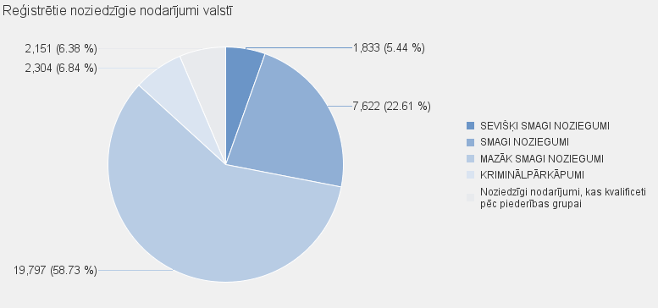
 | Noziedzīgu nodarījumu skaits |  | Noziedzīgi nodarījumi, kas kvalificēti pēc Krimināllikuma panta
 |  | kopā | SEVIŠĶI SMAGI NOZIEGUMI | SMAGI NOZIEGUMI |  | MAZĀK SMAGI NOZIEGUMI |  | KRIMINĀLPĀRKĀPUMI | kopā |  | Noziedzīgi nodarījumi, kas kvalificeti pēc piederības grupai
Kopā valstī: | 33707 | 31556 | 1833 | 7622 |  | 19797 |  | 2304 | 2151 |  | 2151

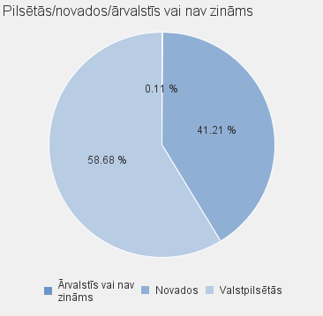
 |  |  |  |  |  |  |  |  |  | Noziedzīgu nodarījumu skaits |  |  | Noziedzīgi nodarījumi, kas kvalificēti pēc Krimināllikuma panta
 |  |  |  |  | Valstspilsētas/ novads/ ārvalstīs vai nav zināms |  | Nosaukums |  |  |  |  | Kopā | SEVIŠĶI SMAGI NOZIEGUMI | SMAGI NOZIEGUMI | MAZĀK SMAGI NOZIEGUMI | KRIMINĀLPĀRKĀPUMI | Kopā | Noziedzīgi nodarījumi, kas kvalificeti pēc piederības grupai
 |  |  |  |  | Valstpilsētās |  | DAUGAVPILS |  |  | 1878 |  | 1771 | 67 | 483 | 1106 | 115 | 107 | 107
 |  |  |  |  | Valstpilsētās |  | JELGAVA |  |  | 747 |  | 657 | 42 | 130 | 428 | 57 | 90 | 90
 |  |  |  |  | Valstpilsētās |  | JŪRMALA |  |  | 841 |  | 763 | 29 | 229 | 465 | 40 | 78 | 78
 |  |  |  |  | Valstpilsētās |  | LIEPĀJA |  |  | 868 |  | 834 | 51 | 126 | 610 | 47 | 34 | 34
 |  |  |  |  | Valstpilsētās |  | RĒZEKNE |  |  | 558 |  | 541 | 25 | 126 | 358 | 32 | 17 | 17
 |  |  |  |  | Valstpilsētās |  | RĪGA |  |  | 14369 |  | 13286 | 909 | 3376 | 8367 | 634 | 1083 | 1083
 |  |  |  |  | Valstpilsētās |  | VENTSPILS |  |  | 519 |  | 511 | 40 | 124 | 290 | 57 | 8 | 8
 |  |  |  |  | Valstpilsētās kopā |  |  |  |  | 19780 |  | 18363 | 1163 | 4594 | 11624 | 982 | 1417 | 1417
 |  |  |  |  | Novados |  | ĀDAŽU NOVADS |  |  | 210 |  | 193 | 14 | 39 | 121 | 19 | 17 | 17
 |  |  |  |  | Novados |  | AIZKRAUKLES NOVADS |  |  | 630 |  | 624 | 21 | 107 | 433 | 63 | 6 | 6
 |  |  |  |  | Novados |  | ALŪKSNES NOVADS |  |  | 198 |  | 191 | 5 | 28 | 141 | 17 | 7 | 7
 |  |  |  |  | Novados |  | AUGŠDAUGAVAS NOVADS |  |  | 468 |  | 445 | 20 | 169 | 220 | 36 | 23 | 23
 |  |  |  |  | Novados |  | BALVU NOVADS |  |  | 427 |  | 414 | 16 | 80 | 278 | 40 | 13 | 13
 |  |  |  |  | Novados |  | BAUSKAS NOVADS |  |  | 575 |  | 560 | 23 | 138 | 324 | 75 | 15 | 15
 |  |  |  |  | Novados |  | CĒSU NOVADS |  |  | 548 |  | 530 | 19 | 110 | 361 | 40 | 18 | 18
 |  |  |  |  | Novados |  | DIENVIDKURZEMES NOVADS |  |  | 272 |  | 264 | 15 | 47 | 164 | 38 | 8 | 8
 |  |  |  |  | Novados |  | DOBELES NOVADS |  |  | 508 |  | 476 | 18 | 103 | 308 | 47 | 32 | 32
 |  |  |  |  | Novados |  | GULBENES NOVADS |  |  | 288 |  | 275 | 9 | 40 | 181 | 45 | 13 | 13
 |  |  |  |  | Novados |  | JĒKABPILS NOVADS |  |  | 767 |  | 731 | 29 | 115 | 478 | 109 | 36 | 36
 |  |  |  |  | Novados |  | JELGAVAS NOVADS |  |  | 323 |  | 291 | 17 | 95 | 148 | 31 | 32 | 32
 |  |  |  |  | Novados |  | ĶEKAVAS NOVADS |  |  | 309 |  | 303 | 15 | 103 | 168 | 17 | 6 | 6
 |  |  |  |  | Novados |  | KRĀSLAVAS NOVADS |  |  | 601 |  | 573 | 87 | 126 | 316 | 44 | 28 | 28
 |  |  |  |  | Novados |  | KULDĪGAS NOVADS |  |  | 413 |  | 402 | 20 | 76 | 243 | 63 | 11 | 11
 |  |  |  |  | Novados |  | LIMBAŽU NOVADS |  |  | 361 |  | 323 | 19 | 76 | 193 | 35 | 38 | 38
 |  |  |  |  | Novados |  | LĪVĀNU NOVADS |  |  | 180 |  | 160 | 6 | 48 | 94 | 12 | 20 | 20
 |  |  |  |  | Novados |  | LUDZAS NOVADS |  |  | 531 |  | 517 | 17 | 110 | 356 | 34 | 14 | 14
 |  |  |  |  | Novados |  | MADONAS NOVADS |  |  | 364 |  | 352 | 10 | 59 | 242 | 41 | 12 | 12
 |  |  |  |  | Novados |  | MĀRUPES NOVADS |  |  | 476 |  | 442 | 25 | 158 | 233 | 26 | 34 | 34
 |  |  |  |  | Novados |  | OGRES NOVADS |  |  | 638 |  | 602 | 29 | 136 | 381 | 56 | 36 | 36
 |  |  |  |  | Novados |  | OLAINES NOVADS |  |  | 332 |  | 291 | 13 | 65 | 187 | 26 | 41 | 41
 |  |  |  |  | Novados |  | PREIĻU NOVADS |  |  | 306 |  | 281 | 12 | 57 | 174 | 38 | 25 | 25
 |  |  |  |  | Novados |  | RĒZEKNES NOVADS |  |  | 379 |  | 359 | 15 | 116 | 210 | 18 | 20 | 20
 |  |  |  |  | Novados |  | ROPAŽU NOVADS |  |  | 361 |  | 335 | 20 | 66 | 224 | 25 | 26 | 26
 |  |  |  |  | Novados |  | SALASPILS NOVADS |  |  | 224 |  | 205 | 8 | 48 | 117 | 32 | 19 | 19
 |  |  |  |  | Novados |  | SALDUS NOVADS |  |  | 348 |  | 338 | 23 | 86 | 205 | 24 | 10 | 10
 |  |  |  |  | Novados |  | SAULKRASTU NOVADS |  |  | 118 |  | 108 | 10 | 30 | 49 | 19 | 10 | 10
 |  |  |  |  | Novados |  | SIGULDAS NOVADS |  |  | 356 |  | 330 | 16 | 89 | 180 | 45 | 26 | 26
 |  |  |  |  | Novados |  | SMILTENES NOVADS |  |  | 197 |  | 184 | 25 | 39 | 93 | 27 | 13 | 13
 |  |  |  |  | Novados |  | TALSU NOVADS |  |  | 444 |  | 435 | 13 | 91 | 287 | 44 | 9 | 9
 |  |  |  |  | Novados |  | TUKUMA NOVADS |  |  | 728 |  | 676 | 29 | 162 | 421 | 64 | 52 | 52
 |  |  |  |  | Novados |  | VALKAS NOVADS |  |  | 162 |  | 154 | 3 | 34 | 115 | 2 | 8 | 8
 |  |  |  |  | Novados |  | VALMIERAS NOVADS |  |  | 724 |  | 676 | 21 | 145 | 449 | 61 | 48 | 48
 |  |  |  |  | Novados |  | VARAKĻĀNU NOVADS |  |  | 36 |  | 35 | 3 | 9 | 16 | 7 | 1 | 1
 |  |  |  |  | Novados |  | VENTSPILS NOVADS |  |  | 87 |  | 84 | 12 | 20 | 50 | 2 | 3 | 3
 |  |  |  |  | Novados kopā |  |  |  |  | 13889 |  | 13159 | 657 | 3020 | 8160 | 1322 | 730 | 730
 |  |  |  |  | Ārvalstīs vai nav zināms |  | Ārvalstīs vai nav zināms |  |  | 38 |  | 34 | 13 | 8 | 13 | 0 | 4 | 4
 |  |  |  |  | Ārvalstīs vai nav zināms kopā |  |  |  |  | 38 |  | 34 | 13 | 8 | 13 | 0 | 4 | 4
 |  |  |  |  |  |  | Pavisam: |  |  | 33707 |  | 31556 | 1833 | 7622 | 19797 | 2304 | 2151 | 2151

